asociace
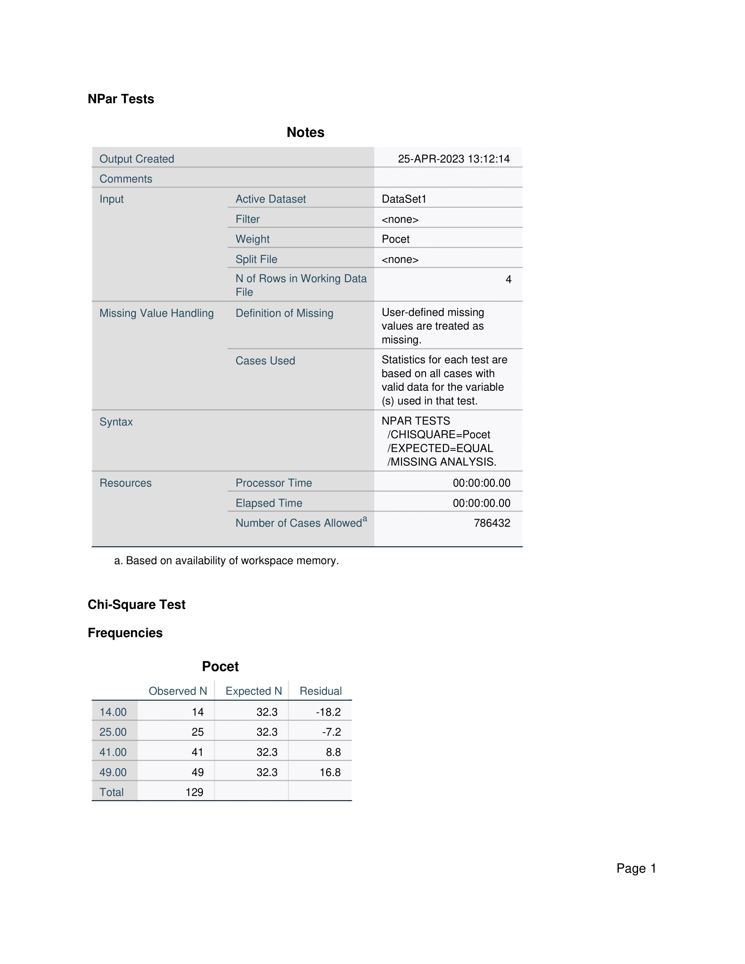
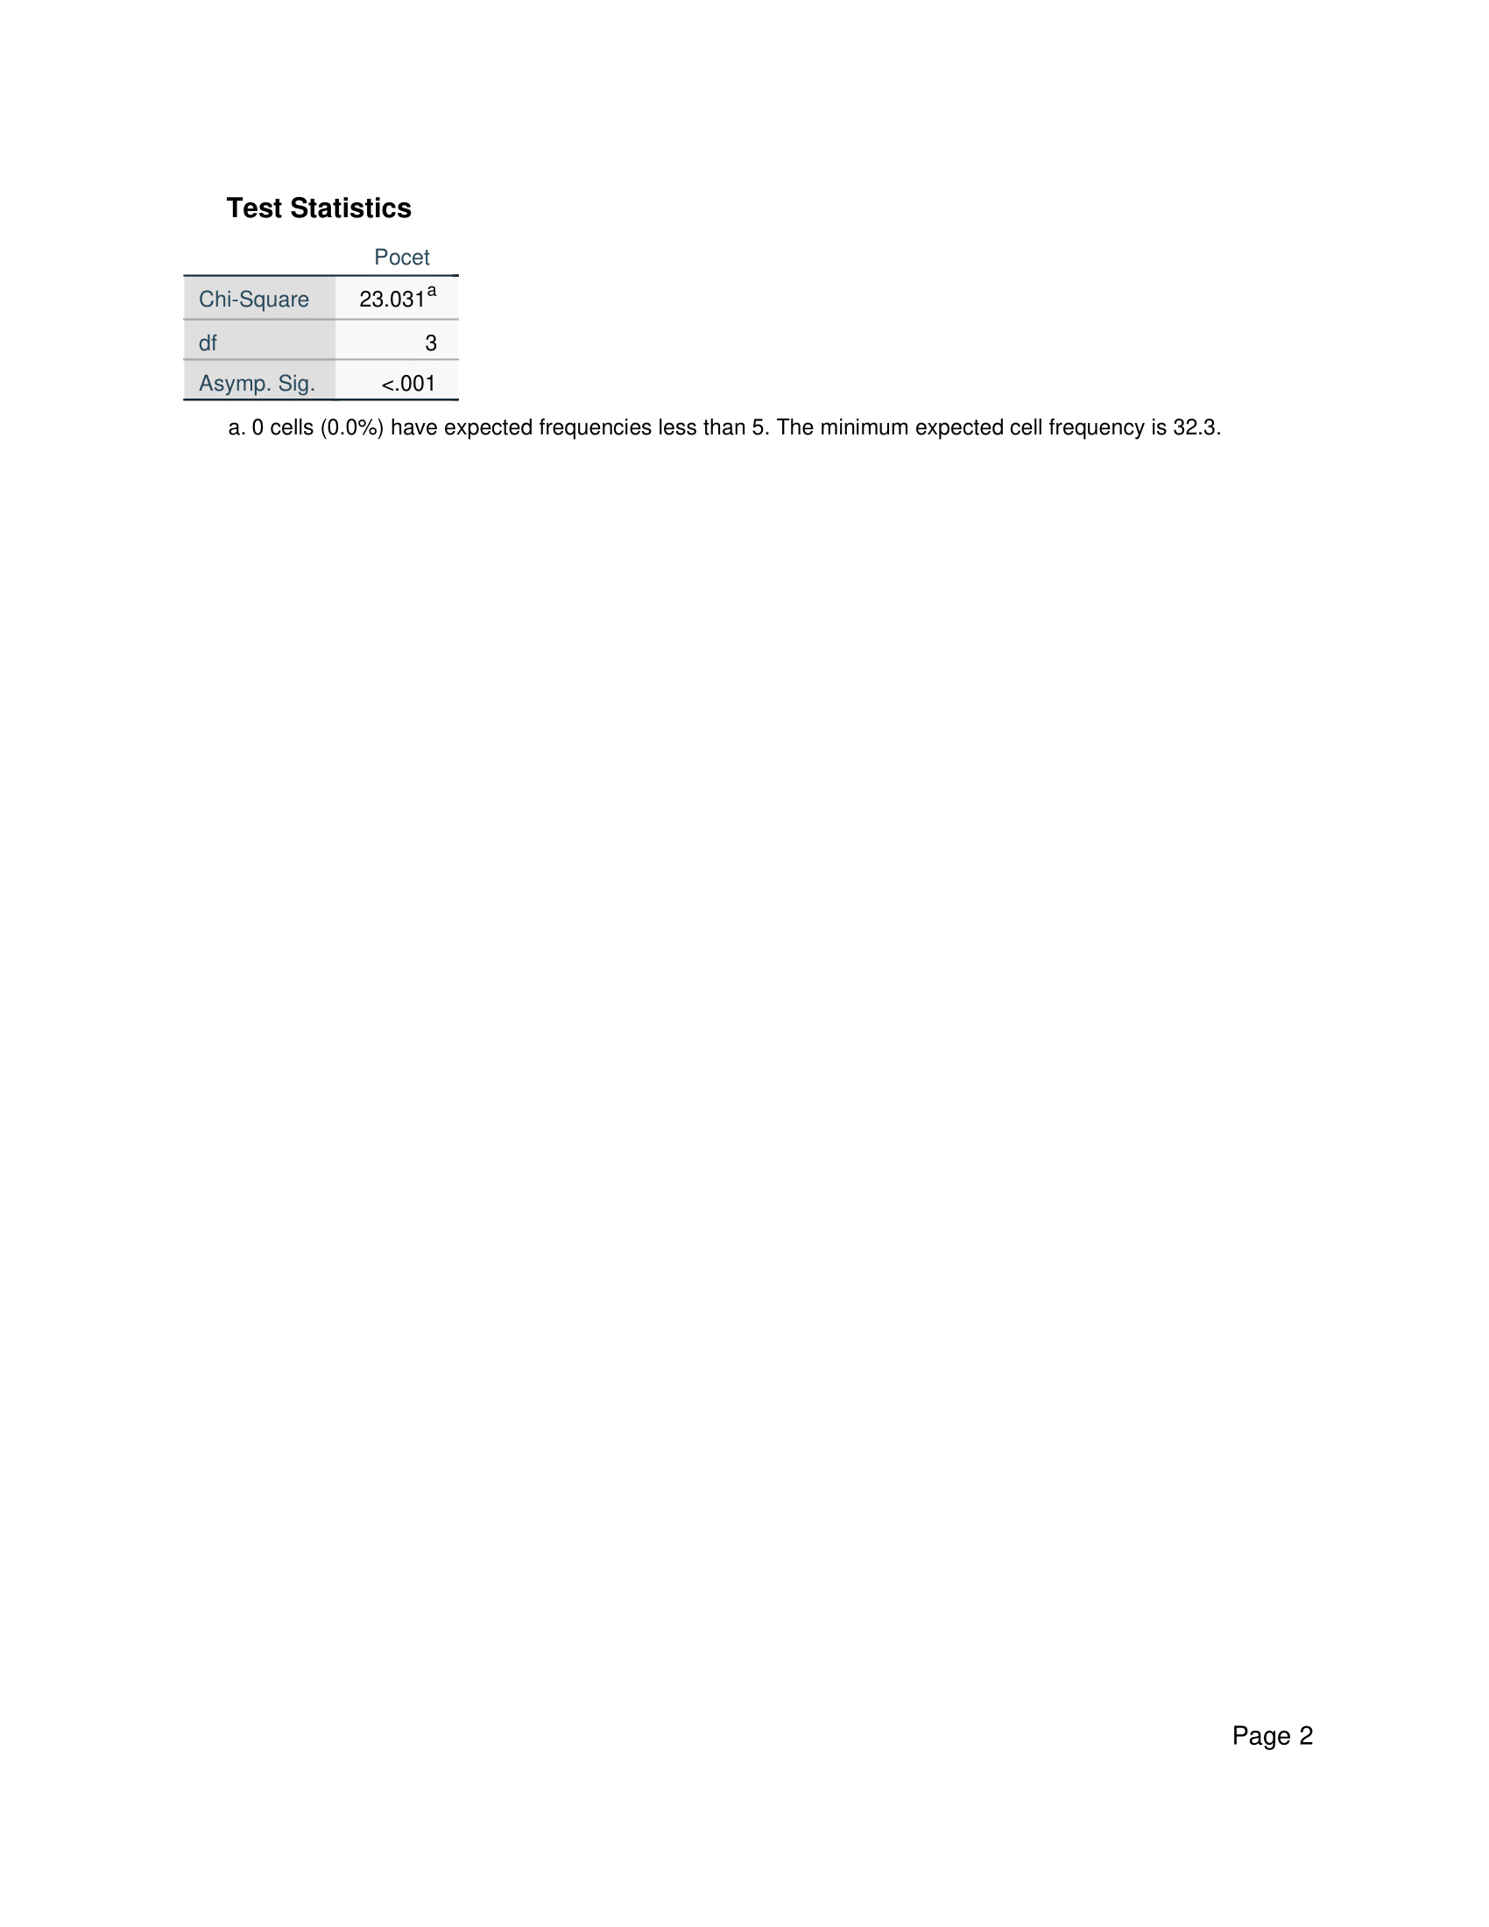
 | V následující tabulce jsou uspořádány odpovědi ANO či NE od náhodně vybraných osob, dle pohlaví.
 | Posuďte na hladině významnosti 5%, zda mezi pohlavím a odpovědí existuje závislost.
 | Případně změřte sílu a směr dané závislosti.

 |  |  |  | Vaše vstupní data:
 |  | ANO | NE |  | ANO | NE
 | ŽENA | 37 | 46 | ŽENA | 41 | 25
 | MUŽ | 20 | 23 | MUŽ | 49 | 14

 | POSTUP
 | 1) zmáčkněte 2x za sebou klávesu F9 | 49
 | 2) vygenerovaná data z tabulky zkopírujte a vložte vedle do sloupce G a H již jako hodnoty s pevnými, neměnnými čísly
 | 3) stanovte hypotézy a zapiště je na tento list
 | 4) v SPSS proveďte chí-kvadrát test o nezávislosti kategoriálních dat
 | 5) výstup z SPSS vložte screenem obrazovky na tento list a výsledky okomentujte.
 | 6) excel uložte pod Vaším celým jménem a odevzdejte na e-learning

Řešení
Stanovení hypotéz | H0: pohlaví a typ odpovědi jsou na sobě nezávislé
 | H1: non H0
 | Alfa = 5%
 | stepeň volnosti = 3

Testové kritérium | P value = 0.001
 | G (testové kritérium) = 23.031; G z tabulky = 12.8
 | P < alfa => zamítám H0, přijímám H1; 23.031 > 12.8 => zamítám H0, přijímám H1

Interpretace | S 95% pravděpodobností jsou pohlaví a typ odpovědí nezávislé

